オークランド(西)
 AUCKLAND SCHEDULE - 関西 |  |  |  |  |  |  |  |  |  |  |  | 連絡先：大阪海運 TEL：06-7730-1075/FAX：06-7730-1088

Destination: Auckland, New Zealand
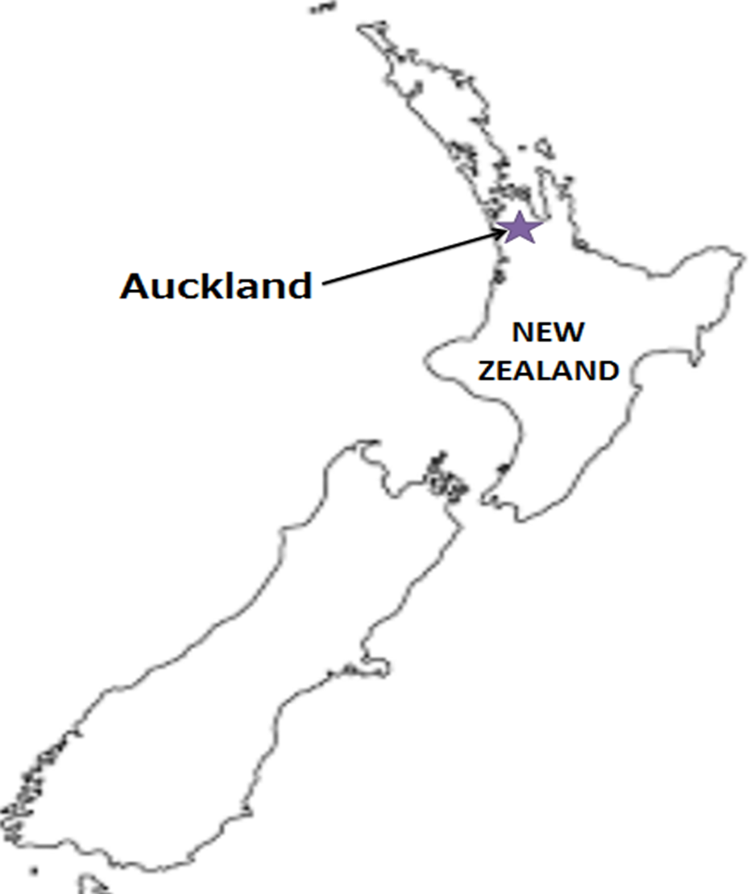
 |  |  |  |  |  |  |  |  |  |  |  |  | UPDATED : | 2024-04-26 | V
From Osaka / Kobe
VESSEL | VOY | CFS CUT |  |  |  | ETA |  | ETD |  | ETA
 |  | OSA |  | KOB |  | KOB |  | KOB |  | AKL

 |  |  |  |  |  |  |  | 0 DAYS |  | 32 DAYS
★GSL KITHIRA | 417S | 2024-04-30 | 火 | 2024-05-01 | 水 | 2024-05-04 | 土 | 2024-05-04 | 土 | 2024-05-31 | 金
GSL SYROS | 419S | 2024-05-08 | 水 | 2024-05-09 | 木 | 2024-05-11 | 土 | 2024-05-11 | 土 | 2024-06-07 | 金
NYK FUSHIMI | 125S | 2024-05-15 | 水 | 2024-05-16 | 木 | 2024-05-18 | 土 | 2024-05-18 | 土 | 2024-06-14 | 金
注意事項
危険品は受諾出来かねますのでご了承ください。
国内消防法該当品は搬入日に指定がございます。 事前に担当者にご確認の上、外貨にてご搬入ください。
段積み不可貨物、重量物、長尺貨物、背高貨物は 受託不可もしくは追加費用が発生する場合がございます。 詳細は担当者までお問合せ下さい。
貨物搬入の際には、下記３点をお願い致します。 ＊貨物にケースマークを貼付 ＊送り状に"にしてつ/大阪海運営業所扱い"と記載 ＊送り状にケースマークの記載
木材を使用した梱包等については輸入地で規制がございます。 詳細は下記ご確認ください。 http://www.maff.go.jp/pps/j/konpozai/kuni/country.html
先船のスケジュール及び船名は、予告なく変更の 可能性がございます。予め御了承をお願い致します。
記載以外の仕向け地も承っております。お問合せください!
NYK FUTAGO | 094S | 2024-05-22 | 水 | 2024-05-23 | 木 | 2024-05-25 | 土 | 2024-05-25 | 土 | 2024-06-21 | 金

★本船名＝CUT日前倒し
※本船名＝本船変更
※本船名＝サービス無し
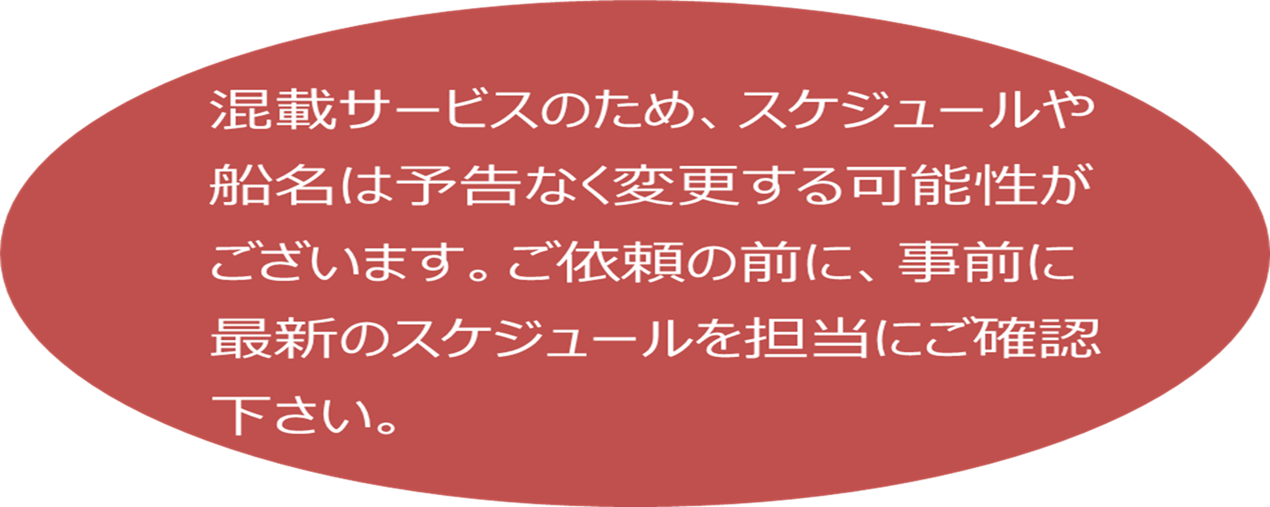

貨物搬入先 | 会社名 |  |  | 住所 / 保税名称
大阪 CFS | 住友倉庫 南港KF-1(国際フェリー上屋） |  |  | 大阪市住之江区南港北１丁目 |  |  |  |  |  |  | NACCS: 4IDG1
 |  |  |  | TEL : 06-6612-3701
神戸 CFS | 大洋運輸(株) L-9ターミナル |  |  | 神戸市中央区港島7-6 |  |  |  |  |  |  | NACCS: 3FDH1
 |  |  |  | TEL : 078-302-0456

